5000안시
견 적 서

동춘천로타리클럽 |  | 귀하
전화 :
팩스 :
담당 :

아래와 같이 견적합니다.

견 적 합 계 : | ₩1,760,000
견 적 일 자 : | 2016-08-11
결 재 조 건 :

품 명 | 규 격 | 수 량 | 단 가 | 금 액 | 세 액 | 합 계 액

프로젝터 | 캐논 GL-450W | 1 | 2,000,000 | 2,000,000 | 200,000 | 2,200,000
 | 물품식별번호 : 22759218
 | (현장설치도)
 | 화면밝기 : 5000 안시루멘
 | 해상도 : 1280 x 800 WXGA
 | 렌즈밝기 : F 1.6 ~ 2.08
 | 명암비 : 10,000 : 1

 | 할인 | -1 | 400,000 | -400,000 | -40,000 | -440,000

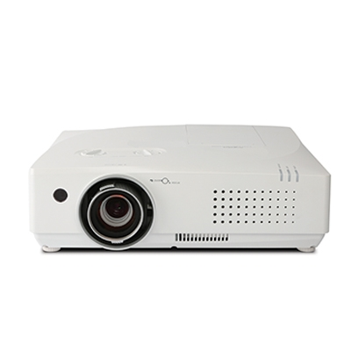

 |  |  |  | - | - | -

* 결제계좌 : 신한 110-138-600484 씨-넷 |  |  | 합 계 | 1,600,000 | 160,000 | 1,760,000
* 견적담당 : | 조규장(010-2910-7760)
* REMARK

